instalacja_PV
Dane:
Liczba osób użytkująca budynek jednorodzinny
Czy w budynku jest oszczędzana energia |  |  | jeśli zaznaczono tak to 0,8 |  |  | 1os | 2os | każda kolejna
Roczne zużycie energii w gospodarstwie domowym |  | kWh rocznie |  |  |  | 1300 | 1500 | 300
Moc pojedynczego modułu fotowoltaicznego |  |  | 250 | 300 | 350 | 400 | W
Kąt nachylenia dachu | 0-90 |  | 0 | 30 | 40 | 60 | 90
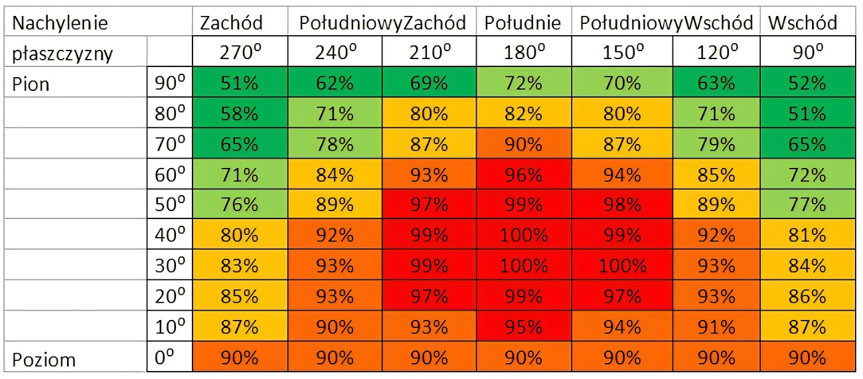
Odchylenie budynku od południa | wschód zahód |  | 90 | 60 | 30 | 0 | 30 | 60 | 90

Wyniki obliczeń
Szacunkowa moc wstępnego doboru instalacji |  | kWp | 1. uznajemy 900 kWh na rok en.el czyli "energia/(900*wsp_zależności ) " 2. po ilości modułów mnożymy *moc pojedynczego modułu
Ilość modułów | zaokrąglamy w górę: szacunkową moc wstepną/moc pojedynczego modułu
Szacunkowa powierzchnia paneli fotowoltaicznych |  | m2 | na 1kW mocy uznaj 5,1 m2 powierzchni paneli |  |  |  |  |  | współczynnik zależności na bazie poniższej tabelki:
Szacunkowa roczna produkcja energii z instalacji |  | kWh rocznie | moc ostateczna*900*wsp_zależności |  |  |  |  |  | od kąta dachu i ochylenia budynku od południa
Przyjęta jednostkowa cena 1 kWh energii elektrycznej |  | zł/kWh
Szacunkowa roczna wartość wyprodukowanej energii |  | zł rocznie |  | koszt jednostki energii*ilość energii

Szacunkowy koszt instalacji całowity |  | zł |  | przyjąć | 1 | 3 | 5 | 9
Otrzymana wartość dotacji |  | zł |  |  | 6000 | 11250 | 16000 | 28000
Prosty okres zwrotu SPBT |  | lata |  | cena jedn | 6000 | 3750 | 3200 | 3111.1111111

 |  |  |  | koszt na bazie wykresu potęgowego

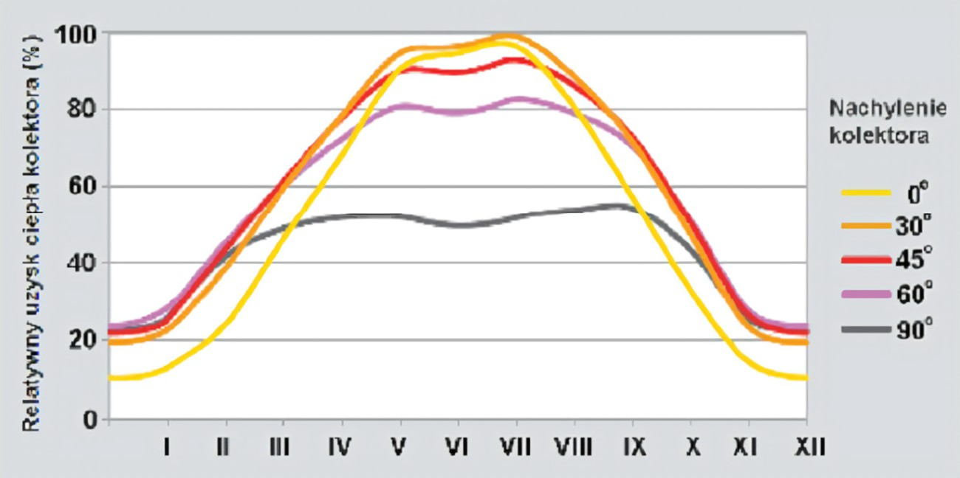
Wykres szacunkowej produkcji energii:
dane dla miesięcy na bazie książki VISMANN

instalacja solarna
Liczba osób użytkująca budynek jednorodzinny |  |  |  | dla wody
Poziom zużycia ciepłej wody na osobę | dm3 |  |  | niski | średni | wysoki
Czy w budynku znajduje się pompa cyrkulacyjna | Tak - +15% energii więcej |  |  | 35 | 50 | 70
Stopień pokrycia zapotrzebowania ciepłej wody przez kolektor | 30 | 40 | 50 | 65
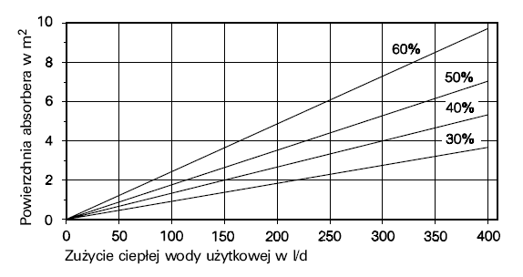
Kąt nachylenia dachu
Odchylenie budynku od południa
Rodzaj obecnego źródła ciepła na podgrzanie wody
Szacunkowy koszt jednostkowy paliwa dotychczasowego źródła ciepła

Wstępnie dobrana powierzchnia absorbera | m2 | tabela *kąt nachylenia i ochylenia od południa
Dobór wstępny zbiornika akumulacji ciepła | litry [dm3] | 60l/osobę |  |  | z tabeli aproksymacja:
Szacunkowa średnioroczna moc kolektora | W |  |  |  | 30 | 0.00923
Szacunkowa ilość produkowanej energii | GJ rocznie |  |  |  | 40 | 0.0133
 |  |  |  |  | 50 | 0.01765
Szacunkowy koszt instalacji całowity | zł |  |  |  | 60 | 0.024
Otrzymana wartość dotacji | zł
Szacowana oszczędność energii na potrzeby przygotowania ciepłej wody | zł/rok
Prosty okres zwrotu SPBT | lata

 | koszt: robocizna 2500+1000zł/m2 instalacji

Wykres szacunkowej produkcji energii: |  | moc = (wspkor/100)*800*powierzchnia*0.45;
 |  | energia = (wspkor/100)*powierzchnia*1.8;

 |  | Koszt instalacji

pompa ciepła
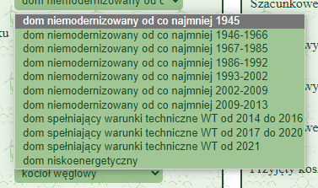
Powierzchnia budynku |  | m2
Rodzaj budynku jednorodzinnego |  |  | dla wody
Szacunkowe zużycie energii na potrzeby CO budynku |  | kWh/m2 | niski | średni | wysoki |  |  |  |  |  | if (rodzaj == 1) {
Liczba osób użytkująca budynek jednorodzinny |  |  | 35 | 50 | 70 |  |  |  |  |  | energia = 350;
Poziom zużycia ciepłej wody na osobę |  | dm3 |  |  |  |  |  |  |  |  | } else if (rodzaj == 2) {
Typ pompy ciepła |  |  | eta | powietrze | grunt | gazowa |  |  |  |  | energia = 330;
Rodzaj obecnego źródła ciepła |  |  |  | 3 | 4 | 1.6 |  |  |  |  | }else if (rodzaj == 3) {
Szacunkowy koszt jednostkowy paliwa dotychczasowego źródła ciepła |  |  |  |  |  | cena gazu |  |  |  |  | energia = 250;
 |  |  |  |  |  |  |  |  |  |  | }else if (rodzaj == 4) {
 |  |  |  |  |  |  |  |  |  |  | energia = 185;
Gdy pompa grutowa to pytanie o rodzaj dolnego źródłą ciepła: - wyskakuje dodatkowa opcja |  |  |  |  |  |  |  |  |  |  | }else if (rodzaj == 5) {
sona pionowa | 40 | W/m2 | 8 | suchy piaszczysty |  |  | W/m2 |  |  |  | energia = 160;
Rodzaj gruntu na sondy poziome |  | W/m2 | 20 | wilgotny piaszczysty |  |  |  |  |  |  | }else if (rodzaj == 6) {
 |  |  | 32 | wilgotny gliniasty podmokły |  |  |  |  |  |  | energia = 140;
 |  |  |  |  |  |  |  |  |  |  | }else if (rodzaj == 7) {
 |  |  |  |  |  |  |  |  |  |  | energia = 130;
 |  |  |  |  |  |  |  |  |  |  | }else if (rodzaj == 8) {
 |  |  |  |  |  |  |  |  |  |  | energia = 120;
Wyniki obliczeń: |  |  |  |  |  |  |  |  |  |  | }else if (rodzaj == 9) {
 |  |  |  |  |  |  |  |  |  |  | energia = 90;
Wstępnie dobrana moc pompy ciepła |  | kW |  |  |  |  |  |  |  |  | }else if (rodzaj == 10) {

Szacunkowa powierzchnia kolektora poziomego |  | m2
Szacunkowa głębokość odwiertów |  | m
Szacunkowa liczba odwiertów |  | szt.

Szacunkowe zużycie energii przez pompę ciepła |  | kWh rocznie
Szacunkowy dotychczasowy koszt CO+CWU |  | zł rocznie
Szacunkowy koszt pracy pompy ciepła (CO+CWU) |  | zł rocznie |  | Koszty pompy ciepła
Szacunkowe oszczędności energii z instlacji pompy |  | zł rocznie |  | powietrzna |  | 5kW | 18000 |  |  |  | cena1 = 780;
Przyjęty koszt jednostkowy paliwa do pompy ciepła |  | zł/kWh |  |  |  | 12kW | 24000 |  |  |  | jednostka = "zł/tonę";
 |  |  |  |  |  |  |  |  |  | gaz | } else if (rodzaj == 2) {
Szacunkowy koszt instalacji całowity |  | zł |  | gazowa |  | 8kW | 22000 |  |  |  | cena = 0.2;
Otrzymana wartość dotacji |  | zł |  |  |  |  |  |  |  |  | cena1 = 1.94;
Prosty okres zwrotu SPBT |  | lata |  | gruntowa | 25 000 zł 10kW |  |  |  |  |  | jednostka = "zł/m<sup>3</sup>";
 |  |  | srednio | 20000 | pion | 80 zł/m wiercenia |  |  |  | prąd | }else if (rodzaj == 3) {
 |  |  | srednio | 10000 | poziom | 18,5 zł/m2 wężownic |  |  |  |  | cena = 0.6;
 |  |  |  |  |  |  |  |  |  |  | cena1 = 0.60;
 |  |  |  |  |  |  |  |  |  |  | jednostka = "zł/kWh";
Wykres szacunkowego zużycia energii: | inny niż dla PV |  |  |  |  |  |  |  |  | biomasa, nowy kocioł | }else if (rodzaj == 4) {
 |  |  |  |  |  |  |  |  |  |  | cena = 0.12;
 |  |  |  |  |  |  |  |  |  |  | cena1 = 330;
 |  |  |  |  |  |  |  |  |  |  | jednostka = "zł/m<sup>3</sup> drewna";
 |  |  |  |  |  |  |  |  |  |  | }

 |  |  |  |  |  |  |  |  |  |  | if (rodzaj == 1) {

 |  |  |  |  |  |  |  |  | zł/tonę |  | cena1 = cena/0.000179487;

 |  |  |  |  |  |  |  |  | zł/m3 |  | } else if (rodzaj == 2) {

 |  |  |  |  |  |  |  |  |  |  | cena1 = cena/0.10309278;

 |  |  |  |  |  |  |  |  | zł/kWh |  | }else if (rodzaj == 3) {

 |  |  |  |  |  |  |  |  |  |  | cena1 = cena;

 |  |  |  |  |  |  |  | biomasa | zł/m3 drewna |  | }else if (rodzaj == 4) {

 |  |  |  |  |  |  |  |  |  |  | cena1 = cena/0.000363636;

 |  |  |  |  |  |  |  |  |  |  | }

